关系图
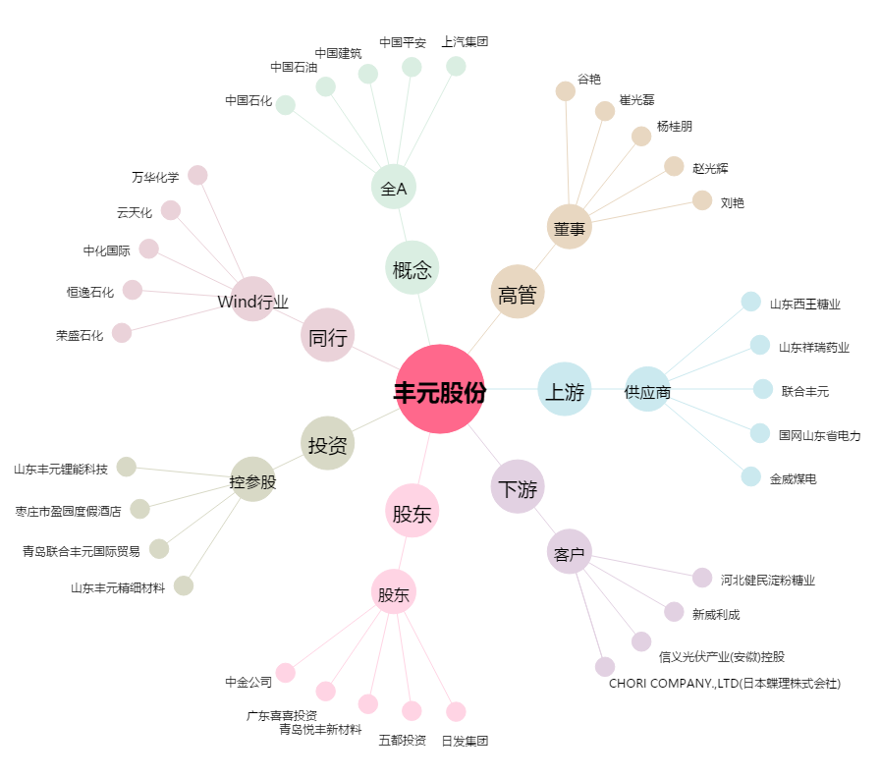
丰元股份[002805.SZ] - 关系概览图

